国庫支出金
７ 国庫支出金 当初予算額の推移 合併後（H20～R04）
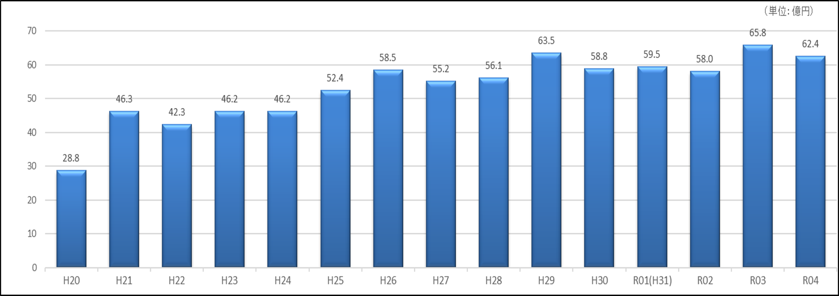

 | (単位:百万円)
＜国庫支出金 当初予算額の推移＞

